Übersichtskarte Los 13
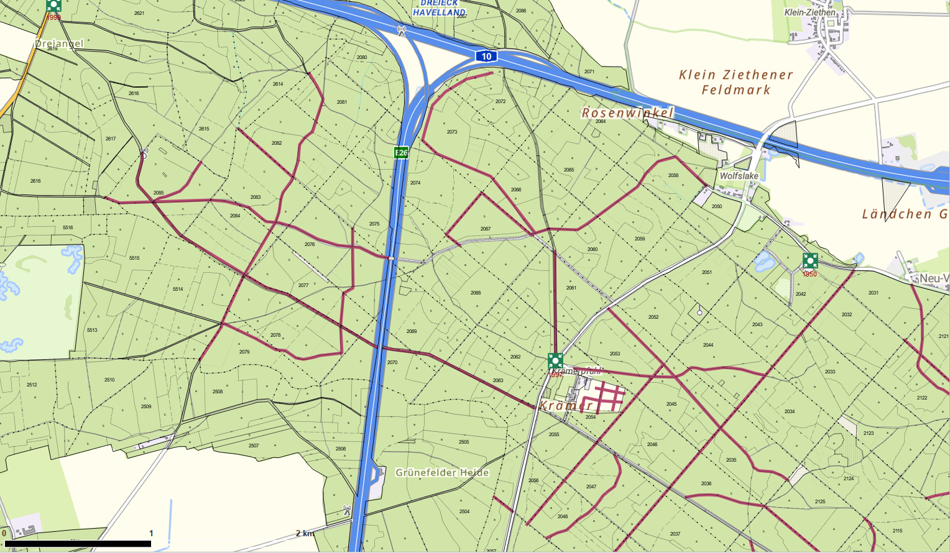
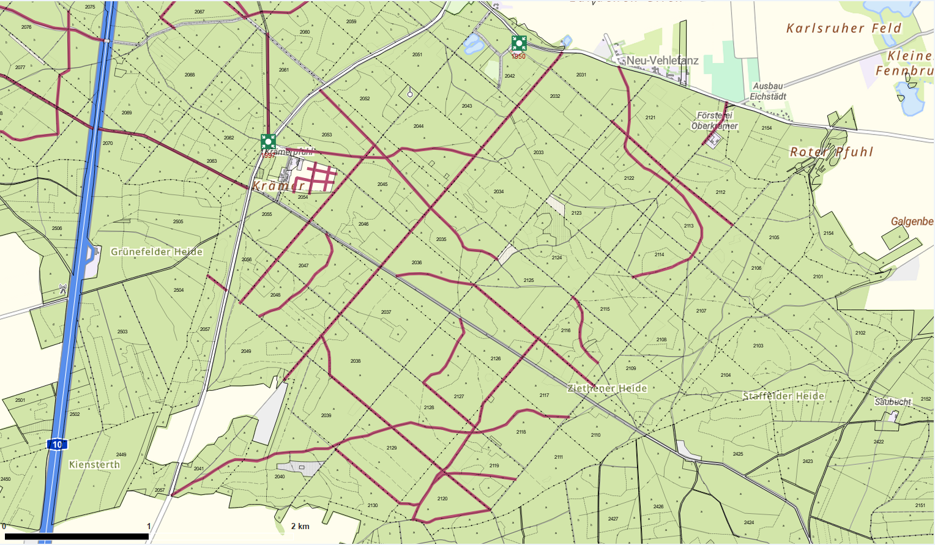
Übersichtskarte |  | Revier: | Krämerpfuhl
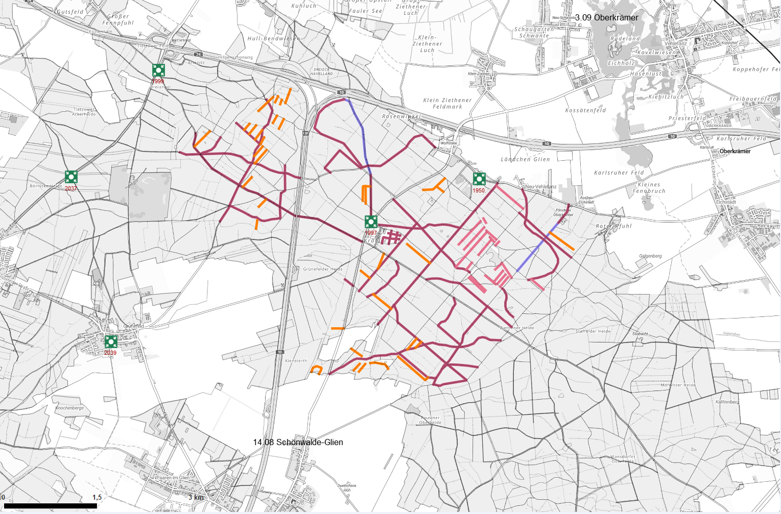

 | Rettungspunkt mit Nummer |  |  | Lage der Flächen
Detailkarte |  | Revier: | Krämerpfuhl | Los: | 13
 |  |  |  | Teilmaßnahme: | 1

